상품제안서
[플레이고] A130 3in1 멀티 고무선충전기 갤럭시/애플 스마트워치 블루투스이어폰 충전기 | 상품코드: F31190

 |  |  |  |  |  |  | 02-412-0044 | www.easy1.co.kr
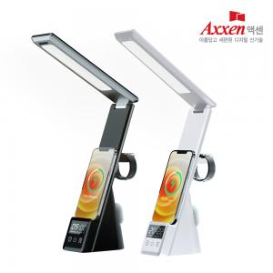

【상세/제작정보】 | <p>1박스 입수 수량 - 20개</p><p>1박스 택배비 : 4,000원&nbsp;</p><p>&nbsp;</p><p>100개 미만 주문시</p><p>레이저인쇄 통합 50,000원, 칼라인쇄 통합 70,000원​&nbsp;</p>

【인쇄/포장옵션】 | 레이저, 풀칼라 / 포장지포장

【공급단가】 | 수량 | 50~ | 100~ | 500~ | 1,000~ | 2,000~
*VAT별도 | 단가 | 31,470원 | 30,970원 | 30,210원 | 29,460원 | 28,950원

【상품 URL】 | https://dev.easy1.co.kr:443/src/goods_detail.php?gdno=31190

